상품제안서
송월 뉴컬러핸드타올 | 상품코드: S09447

 |  |  |  |  |  |  | 02-713-8555 | www.synergygift.co.kr
 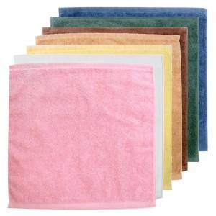

【상세/제작정보】

【인쇄/포장옵션】 | 실크, 자수 / 포장지포장

【공급단가】 | 수량 | 100~ | 300~ | 1,000~ | 3,000~ | 5,000~
*VAT별도 | 단가 | 1,552원 | 1,494원 | 1,416원 | 1,387원 | 1,358원

【상품 URL】 | https://www.synergygift.co.kr:443/src/goods_detail.php?gdno=10785

